Časový rozpis Korsika
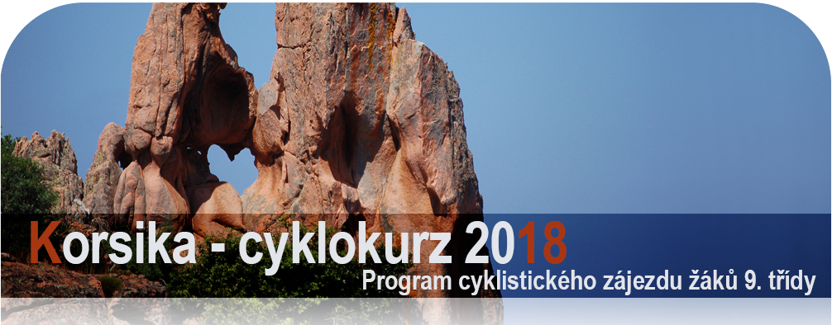

 |  | datum | den | program | km bus | km kola | kemp | poznámky
 | 0. | 4.6. | Po | večer 22.00 nakládání kol pod školou u garáží, 24.00 odjezd | 760 | 0 | noční
 |  |  |  | noční přejezd do Arca k Lago di Garda |  |  | přejezd
 | 1. | 5.6. | Út | Arco a Lago di Garda - první zkušební výjezd na kolech, koupání v Lago di Garda | 400 | 42 | noční | největší italské jezero a proslulé cyklostezky
 |  |  |  | pro autobus povinná 8 hodinová pauza, noční přejezd do Livorna |  |  | přejezd | v okolí Arca (většina etapy po rovině)
 | 2. | 6.6. | St | ráno 8.00 trajekt z Livorna do Bastie | 25 |  | Ascua Dolce | St. Florent - malebné letovisko v sev. části
 |  |  |  | autobusem do St. Florent, koupání, večerní návštěva městečka Saint Florent na kole |  | 6 |  | ostrova; kemp přímo u pláže
 | 3. | 7.6. | Čt | na kolech pouští Désert des Agriates do zálivu Sallecia, koupání | 0 | 46 | Ascua Dolce | nejopuštěnější a nejvyprahlejší místo ostrova
 |  |  |  | na jedné z nejhezčích pláží ostrova úplně mimo civilizaci, večer zpět do kempu |  |  |  | velmi terénní etapa v pouštní krajině
 | 4. | 8.6. | Pá | královská etapa na kolech okolo Cap Corse (severního mysu) | 125 | 70 | Ascua Dolce | krajinově úžasná etapa silničkou
 |  |  |  | cestou koupání a prohlídka vesničky Nonzy; slavnostní večeře - korsická restaurace |  |  |  | nad prudkými západními útesy Korsiky
 | 5. | 9.6. | So | ráno autobusem ke kaňonu Asco, na kolech průjezd kaňonem, koupání v řece | 102 | 18 | Santa | Asco - jedna z nejhezčích soutěsek ostrova
 |  |  |  | dojezd do kempu poblíž Corte |  |  | Barbara
 | 6. | 10.6. | Ne | na kolech po hřebenech nad Corte (Tralonca, St. Lucia) | 20 | 40 | Santa | trasa na horském hřebenu mezi zapadlými vesničkami
 |  |  |  | odpoledne návrat do kempu; večerní výjezd do Corte - prohlídka starobylého města |  | 10 | Barbara | v horách; Corte - neoficiální hl. město Korsiky
 | 7. | 11.6. | Po | brzy ráno výjezd busem do vysokohorského sedla Col Vergio 1477 m n.m. | 95 |  | Les Oliviers | na kolech 34 km pouze z kopce!!!
 |  |  |  | sjezd na kolech soutěskou Spelunca k moři do Porta, koupání |  | 34 | Porto | krásná etapa v krásné krajině a bez šlapání do pedálů
 | 8. | 12.6. | Út | odpočinkový den na plážích Porta nebo u bazénu v kempu |  | 0 | Les Oliviers | nejhezčí kemp zájezdu a zároveň malebné
 |  |  |  | opravy kol, grilovaná kuřata, večerní návštěva Porta |  |  | Porto | městečko Porto
 | 9. | 13.6. | St | ráno busem do vesničky Piana, na kolech sjezd do zátoky Arone, koupání | 19 | 36 | Les Oliviers | nádherná etapa po útesech nad Portem, návrat
 |  |  |  | odpoledne na kole - červené skalní útesy Calanche (památka UNESCO) , návrat Porto |  |  | Porto | skalní rezervací Calanche (srdce ve skále…)
 | 10. | 14.6. | Čt | ráno výjezd autobusem do sedla Col Vergio 1477 m n.m. - tentokrát z druhé strany |  |  | Les | na kolech 45 km opět pouze z kopce - to jinde nezažijete
 |  |  |  | sjezd na kolech soutěskou Scala di Santa Regina; dále busem do Solenzary | 165 | 45 | Eucaliptus | famózní etapa v nezapomenutelné krajině
 | 11. | 15.6. | Pá | na kolech pláž Palombagia (karibská atmosféra: azurové moře + bílý písek) | 45 | 18 | Les | Bonifacio - nejhezčí městečko Korsiky
 |  |  |  | koupání, večerní návštěva bizarního Bonifacia - krásného městečka na útesu | 93 |  | Eucaliptus | v Bonifaciu možnost večeře v restauraci
 | 12. | 16.6. | So | odpočinkový den u moře v kempu, poslední servis kol před finálovou etapou | 0 | 0 | Les | kemp Les Eucaliptus leží přímo na pláži
 |  |  |  |  |  |  | Eucaliptus
 | 13. | 17.6. | Ne | autobusem do Ospedale, potom na kolech přírodou NP Bavella až do Solenzary | 55 |  | Les | vnitrozemskou nádhernou přírodou nár. parku
 |  |  |  | do sedla Col Bavella z 900 m do 1218 m n. m. a sjezd do 0 m n. m.! | 65 | 65 | Eucaliptus | přes vysoké sedlo a pak už z kopce dolů do kempu
 | 14. | 18.6. | Po | ráno do Bastie, čekání na trajekt | 103 | 0 | noční
 |  |  |  | 13.30 loď Bastie - Livorno, v noci do Arca (povinná pauza pro autobus) | 400 |  | přejezd
 | 15. | 19.6. | Út | večer návrat do Prahy | 760 | 0

 |  |  |  |  | bus | kola
 |  |  |  | Celkem kilometrů: | 3232 | 430

